Informações Complementares
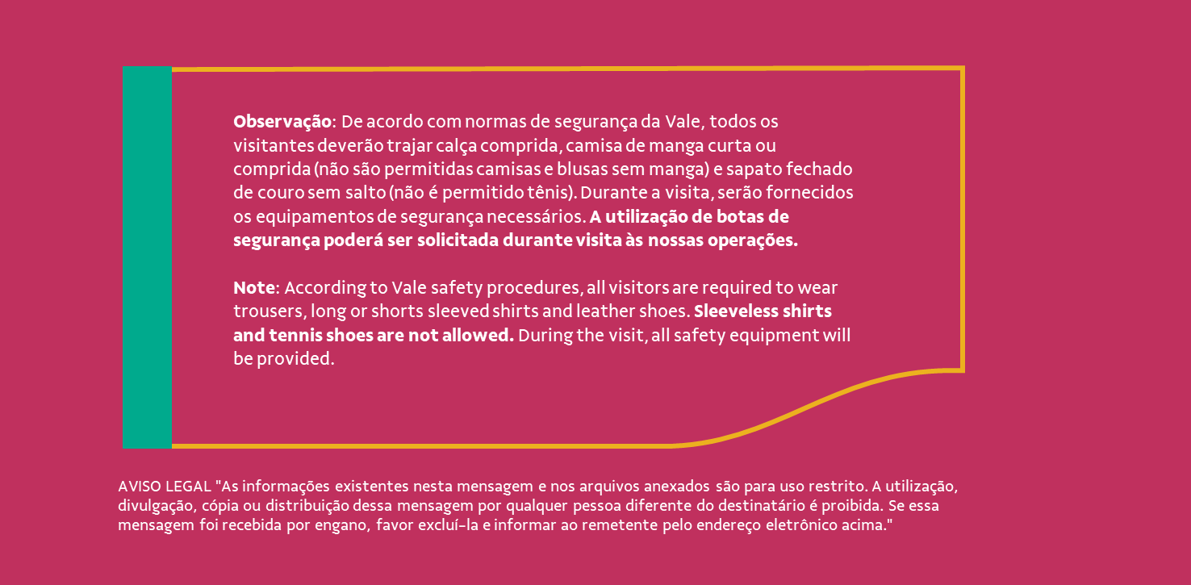
Informações dos Visitantes

Nome | Documento | Número Calçado | Restrição Alimentar | Peso | Restrição Mobilidade | Contato de Emergência
Ahmed Mustafa Abdulla Almusawa Alhashmi | NKFH85632 | 43 | None | 80 Kg | N/A | N/A
Ghanem Ghady | LR3941793 | 41 | None | 80 Kg | N/A | N/A
Gustavo Henrique Stein | 368.170.458-94 | 41 | None | 73 Kg | N/A | N/A
Sara Mohammed Hamood Al Shaaibi | NX9535735 | 36 | Pork | 61 Kg | N/A | N/A
Rodrigo Andrade Valadares Gontijo | 551.351.296-34 | 41 | None | 79 Kg | N/A | N/A
Argeu de Lima Geo | 317.657.696-04 | N/A | N/A | N/A | N/A | N/A
Thiago Coelho Toscano | 042.987.366-28 | N/A | N/A | N/A | N/A | N/A
Argeu de Lima Geo Filho | 013.543.656-74 | N/A | None | 79 Kg | N/A | N/A
Rodrigo Medrado Geo | 012.178.166-66 | N/A | N/A | N/A | N/A | N/A
André Maciel Machado | 082.587.816-00 | N/A | N/A | N/A | N/A | N/A

Centro de Custo da visita

Debitar despesas: CC 3150003

Telefones úteis

Responsáveis em cada localidade | Nome |  |  | Contato
Comunicação Nacional e MG | Carla Mafra |  |  | 21 99497-3031
Programa de Visitas Nacionais e PA | Roberta Inácio |  |  | 31 99925-1912
Programa de Visitas MG | Marina de Macedo |  |  | 31 99066-6576


Papéis e responsabilidades

Responsável | Favor providenciar
Comunicação | - Acionar áreas envolvidas. - Suporte a todas as atividades previstas na agenda. - Fazer programação de visita (PV) e publicar para as áreas envolvidas. - Liberar acesso dos visitantes e fornecedores nas portarias. - Prever receptivos nos aeroportos e nos hoteis. - Contratar serviço de brunch no Concórdia. - Acompanhar reserva no restaurante no RJ. - Abrir chamado na aviação. - Prever brindes. - Contratar fotográfo no RIo de Janeiro. - Reservar salas de reunião no Concórdia e na TON. - Acompanhar toda a programação.
Representantes da visita | - Orientar os visitantes sobre o tipo de calçado e roupa, de acordo com as normas de segurança da Vale. - Informar aos visitantes que durante a visita o uso dos EPI’s é obrigatório. A Vale fornecerá todos os EPI’s (capacete, óculos, protetor auricular, luva e botina). - Orientar representantes locais sobre as apresentações. - Orientar visitantes quanto a programação. - Em caso de dúvidas, procurar pela Comunicação.
Representantes locais | - Acompanhar a visita conforme programação. - Orientar os visitantes quanto às normas de segurança e rotas de fuga (orientações do PAEBM). - Em caso de dúvidas, procurar pela Comunicação.
Secretarias das localaidades | - Apoio operacional. - Reservar salas de reunião. - Checar funcionamento dos recursos audiovisuais dos locais a serem usados. - Abrir chamado de transporte e alimentação para a visita. - Apoiar nas liberações de portaria.
Transporte Interno | - Apoio operacional. - Disponibilizar transporte para atendimento exclusivo da visita, conforme a programação da visita. - O microônibus deverá estar abastecido, limpo e com ar-condicionado funcionando. - Prever motorista que conhece o roteiro. - Gentileza informar com antecedência nome e número do telefone do motorista para Comunicação.
Segurança empresarial | - Apoio operacional. - Liberar acesso dos visitantes e fornecedores nas portarias. - Dar suporte para que o acesso dos visitantes e fornecedores aconteça de forma ágil, tendo em visita o horário da visita.
Medicina | - Ficar à disposição para qualquer emergência envolvendo a visita.
Todos | - Favor contatar a Comunicação em tempo hábil caso haja alguma dificuldade no desenvolvimento das providências. - Gentileza ligar para Segurança Empresarial caso haja qualquer intercorrência (interna e externa) durante a programação da visita.

